VALOR GIRO SGP VIG_2012-SEP2013
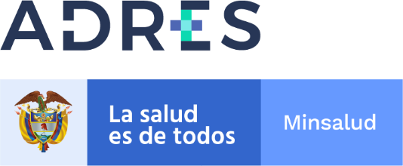

GIRO SISTEMA GENERAL DE PARTICIPACION VIGENCIA 2012-SEPTIEMBRE 2013
Recursos saneados de las Entidades Liquidadas en cumplimiento de las resoluciones 328 de 2021, 154 de 2013, 2464, 3568 y 4906 de 2014, 2231, 3459 de 2015 y 2359 de 2016

Codigo_EPS | Nombre EPS | NIT IPS | Nombre IPS | Valor Girado | Fecha Giro
EPS015 | COLPATRIA EPS LIQUIDADA | 900,959,048 | SUBRED INTEGRADA DE SERVICIOS DE SALUD SUR OCCIDENTE E.S. E | 2,641,630 | 2021-10-28
TOTAL GIRADO MES DE OCTUBRE 2021 |  |  |  | 2,641,630

